Page de garde
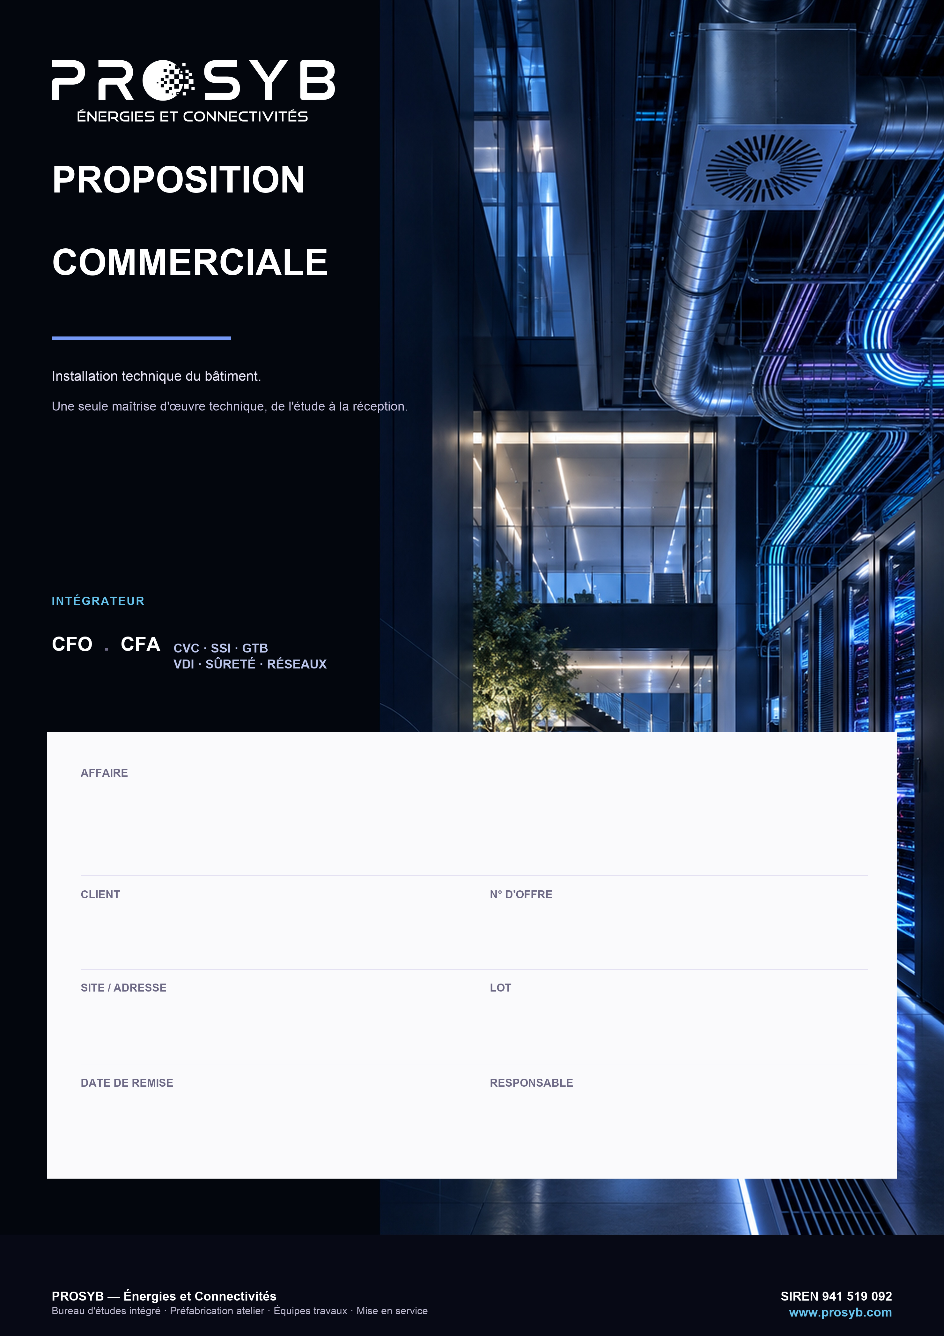

KHAZNA ORY01 — Courants faibles base vie & chantier

EXYTE — entreprise générale
[ N° d'offre ]

RD 57 — 77390 Fouju (77)
VDI / CFA / SSI / GTB

16/10/2026
Woody SEALE

DPGF
Client : EXYTE — entreprise générale
Adresse : RD 57 — 77390 Fouju
Tel :
Mail :
Affaire : KHAZNA ORY01 — Base vie & chantier — Courants faibles
References : [ N° d'offre ]
Version : 0
Date : 16/10/2026

PROSYB
3 av Jacques Chaban Delmas Roissy
77 680 Roissy en Brie
France

Contact : | Woody SEALE
Tel: | 07.71.69.47.99
Email: | woody.seale@prosyb.com

REF. | DESIGNATION | Unité | Quantité | Prix de vente
 |  |  |  | P.U | PRIX TOTAL

 | OBJET : KHAZNA ORY01 — Fouju (77) — Installations provisoires base vie & chantier — Lot courants faibles : informatique, audiovisuel, affichage, SSI, vidéosurveillance, GTB (DPGF lots 4 à 7)

1 | INFORMATIQUE, AUDIOVISUEL & AFFICHAGES — PHASE 2 (2 MOIS) — TVA 20 %
 | Informatique cœur de réseau
1.1 | Fourniture, pose et raccordement répartiteur informatique principal dans poste énergie Hub 1, incluant switch PoE (switch d'agrégation vidéoprotection fourni par PROSYB) | ens | 1
1.2 | Fourniture, pose et raccordement répartiteur informatique principal dans poste énergie Hub 2 — switch fourni par EXYTE, pose et paramétrage PROSYB | ens | 1
1.3 | Fourniture, pose et raccordement répartiteur informatique secondaire Est 1 — switch fourni par EXYTE, pose et paramétrage PROSYB | ens | 1
1.4 | Fourniture, pose et raccordement répartiteur informatique secondaire Est 2 — switch fourni par EXYTE, pose et paramétrage PROSYB | ens | 1
1.5 | Fourniture, pose et raccordement répartiteur informatique secondaire Est 3 — switch fourni par EXYTE, pose et paramétrage PROSYB | ens | 1
1.6 | Fourniture, pose et raccordement répartiteur informatique secondaire Ouest 1 — switch fourni par EXYTE, pose et paramétrage PROSYB | ens | 1
1.7 | Fourniture, pose et raccordement répartiteur informatique secondaire Ouest 2 — switch fourni par EXYTE, pose et paramétrage PROSYB | ens | 1
1.8 | Fourniture, pose et raccordement boucle fibre OS2 12 brins autocicatrisante depuis le répartiteur principal poste énergie Hub 1 vers répartiteurs secondaires Est 1, Est 2, Ouest 1, Ouest 2 et Ouest 3 | ens | 1
1.9 | Fourniture, pose et raccordement liaison fibre OS2 12 brins autocicatrisante depuis le répartiteur principal poste énergie Hub 1 vers le répartiteur princiapl Hub 2 | ens | 1
1.10 | Paramétrage équipements informatiques | ens | 1
1.11 | Test de réfléctométrie | ens | 1
 | Informatique îlots 1 et 2
1.12 | Fourniture, pose et raccordement liaison cuivre répartiteur informatique principal vers équipements (postes de travail CAD + bornes WiFi), 12 prises RJ45 par îlot, soit 24 prises RJ45 au total | ens | 1
1.13 | Pose et raccordement borne WiFi | u | 4
1.14 | Fourniture, pose et raccordement équipements audiovisuel salle de réunion (Un écran 85" par salle de réunion, avec enceinte caméra combinée + kit 5x micros déportés connectés) | u | 3
1.15 | Recettage cuivre | ens | 1

2 | INFORMATIQUE, AUDIOVISUEL & AFFICHAGES — PHASE 3 (5 MOIS) — TVA 20 %
 | Informatique cœur de réseau
2.1 | Sans objet | ens | 1
 | Informatique îlots 3 à 10
2.2 | Fourniture, pose et raccordement liaisons cuivre répartiteur informatique principal vers équipements (postes de travail CAD + bornes WiFi), 12 prises RJ45 par îlot, soit 96 prises RJ45 au total | ens | 1
2.3 | Fourniture, pose et raccordement borne WiFi | u | 20
2.4 | Fourniture, pose et raccordement équipements audiovisuel salle de réunion (Un écran 85" par salle de réunion, avec enceinte caméra combinée + kit 5x micros déportés connectés) | u | 7
2.5 | Recettage cuivre | ens | 1
 | Informatique chantier
2.6 | Fourniture, pose et raccordement répartiteur secondaire bâtiments annexes | u | 2
2.7 | Fourniture, pose et raccordement liaisons RJ45 CAT6A F/STP bâtiments techniques & extérieurs | u | 30
2.8 | Recettage cuivre | ens | 1
 | Afficheurs chantier
2.9 | Fourniture, pose et raccordement afficheurs chantier extérieur + Support | u | 6
2.10 | Paramétrage | ens | 1

3 | INFORMATIQUE — PHASE 4 (17 MOIS) — TVA 20 %
 | Informatique cœur de réseau
3.1 | Fourniture, pose et raccordement répartiteur informatique principal dans poste énergie Hub 3 — switch fourni par EXYTE, pose et paramétrage PROSYB | ens | 1
3.2 | Fourniture, pose et raccordement fibre OS2 12 brins depuis répartiteur principal poste énergie Hub 1 vers répartiteur principal poste énergie Hub 3 | ens | 1
3.3 | Fourniture, pose et raccordement fibre OS2 12 brins depuis répartiteur principal poste énergie Hub 3 vers répartiteurs secondaires A (Ilots 1 à 10) | ens | 1
3.4 | Fourniture, pose et raccordement fibre OS2 12 brins depuis répartiteur principal poste énergie Hub 3 vers répartiteurs secondaires B (Ilots 11 à 20) | ens | 1
3.5 | Paramétrage équipements informatiques | ens | 1
3.6 | Test de réfléctométrie | ens | 1
 | Informatique îlots 1 à 20
3.7 | Fourniture, pose et raccordement répartiteur informatique secondaires base vie phase 4 — switch fourni par EXYTE, pose et paramétrage PROSYB | u | 2
3.8 | Fourniture, pose et raccordement liaisons RJ45 CAT6A F/STP répartiteur informatique secondaire vers équipements (postes de travail CAD + bornes WiFi), 18 prises RJ45 par îlot, soit 360 prises RJ45 | ens | 1
3.9 | Pose et raccordement borne WiFi | u | 60
3.10 | Recettage cuivre | ens | 1

4 | SÉCURITÉ SSI — PHASE 2 (2 MOIS) — TVA 20 %
4.1 | Fourniture, pose et raccordement coffret report de contact SSI poste de garde principal | ens | 1
4.2 | Fourniture, pose et raccordement liaisons coffret report de contact SSI vers alarmes BAAS SSI îlots 1 et 2, poste de garde, poste énergie Hub 1 | ens | 1
4.3 | Fourniture, pose et raccordement centrale type 3 SSI poste de garde, y compris déclencheurs manuels et sirenes | ens | 1
4.4 | Fourniture, pose et raccordement centrale type 3 SSI Poste Energie Hub 1, y compris déclencheurs manuels et sirenes | ens | 1
4.5 | Fourniture, pose et raccordement centrale type 3 SSI Poste Energie Hub 2, y compris déclencheurs manuels et sirenes | ens | 1
 | HORS LOT — Fourniture, pose et raccordement centrale type 4 SSI Ilots 1 et 2, y compris déclencheurs manuels et sirenes
4.6 | Fourniture, pose et raccordement déclencheurs manuels chantier | ens | 1
4.7 | Fourniture, pose et raccordement diffuseurs sonores chantier | ens | 1
4.8 | Paramétrage et mise en service | ens | 1

5 | SÉCURITÉ SSI — PHASE 3 (5 MOIS) — TVA 20 %
5.1 | Fourniture, pose et raccordement liaisons coffret report de contact SSI vers centrales SSI îlots 3 à 10 | ens | 1
 | HORS LOT — Fourniture, pose et raccordement centrale type 4 SSI Ilots 3 à 10, y compris déclencheurs manuels et sirenes
5.2 | Paramétrage et mise en service | ens | 1

6 | SÉCURITÉ SSI — PHASE 4 (17 MOIS) — TVA 20 %
6.1 | Fourniture, pose et raccordement centrale type 3 SSI Poste Energie Hub 3, y compris déclencheurs manuels et sirenes | ens | 1
6.2 | Fourniture, pose et raccordement liaisons coffret report de contact SSI vers alarmes Type 3 SSI îlots 1 à 20, poste énergie Hub 3 | ens | 1
 | HORS LOT — Fourniture, pose et raccordement centrale type 3 SSI Ilots 1 à 20, y compris déclencheurs manuels et sirenes
6.3 | Paramétrage et mise en service | ens | 1

7 | VIDÉOSURVEILLANCE — PHASE 3 (5 MOIS) — TVA 20 %
 | HORS LOT (lot GC) — Réalisation massif support candélabres pour mât caméra
7.1 | Fourniture, pose et raccordement caméra fixe + mât (28 Caméras), avec maillage zone chantier + périphérie y compris intrusion marque HIKVISION | u | 28
7.2 | Fourniture, pose et raccordement liaison RJ45 CAT6A F/STP POE pour alimentation caméras + switchs industriels rail DIN de vidéoprotection dans coffrets de zone (coffrets fournis et posés par SPIE) | ens | 1
7.3 | Enregistreur NVR marque HIKVISION | ens | 1
7.4 | Paramétrage / Logiciel (analyse comportementale et port des EPI, intrusion périphérique) | ens | 1
7.5 | Recettage cuivre | ens | 1

8 | GTB / GTE (offre AETHERYS du 16/10/2026) — TVA 20 %
8.1 | Fourniture, pose et raccordement automate WAGO avec interface Ethernet modbus TCP/IP TGBT Hub 1, Hub 2 et Hub 3 | u | 3
8.2 | Fourniture, pose et raccordement alimentation automate WAGO | u | 3
8.3 | Fourniture, pose et raccordement liaison WAGO vers switch GTB | u | 3
8.4 | Fourniture, pose et raccordement liaison interne contacts SD vers automate WAGO dans les TGBT Hub 1, Hub 2 et Hub 3 | u | 3
8.5 | Fourniture, pose et raccordement liaison interne compteur d'énergie TGBT Hub 1, 2 et 3 vers automate WAGO | u | 3
8.6 | Fourniture, pose et raccordement ordinateur fixe avec 2 écrans au niveau du poste de garde | u | 1
8.7 | Paramétrage / Logiciel avec historisation (Licence, dashboards consos, alertes SMS/Mail) | ens | 1

TOTAL GÉNÉRAL HORS TAXES
TVA 20 %
TOTAL GÉNÉRAL TTC
 | Nota : Offre établie sur la DPGF FR02201-ENG-ELEC-OTH-1029 (lots 4 à 7), hors lot GC et hors centrales SSI des îlots. Exploitation ≈ 26 mois, phases 2, 3 et 4. Fournitures selon devis Sonepar 0014640130, Octet Plus DE044128 (hors coffrets IP55 fournis par SPIE), CCF 313371, AVISS AE2610CO901 ; lignes « estimatif » à confirmer (supports et totems afficheurs, Rally Mic Pod, serveur de diffusion, câbles CR1-C1, mâts caméras, bornes Wi-Fi) ; lot GTB selon offre AETHERYS du 16/10/2026 (TMA et 5G prolongées à 29 mois par provision). Switchs informatiques fournis par EXYTE. Main-d'œuvre en hypothèse optimiste. Non compris : études d'exécution EXE.CFA (§2), maintenance 29 mois (§8), nacelle.

Modalités et conditions de règlement
Acompte de 30 % à la commande
Facturation à l'avancement sur signature de PV, cumul plafonné à 90 %
Solde de 10 % après levée des réserves définies à la réception des travaux
Règlement 30 jours fin de mois
Par virement bancaire :
Code B.I.C : AGRIFRPP883
Code I.B.A.N : FR76 1830 6002 2436 1481 1314 341
Ce devis est valable 30 jours
Toute commande est soumise à l'acceptation préalable de nos conditions générales de vente
Bon pour accord et signature
Fait à :
Le :
Merci de renvoyer l'offre signée avec bon de commande à la personne en charge de la proposition et à l'adresse contact@prosyb.com.

